Modems
 | telefono | usuario | contraseña | ip modem | router VPN
los troncos | 3496422729 | 541372@arnet-esperanza-apd | bf9a8068 | 10.0.0.2 | 10.248.3.192/27 | cs_0031 | 3m
maradona | 3496422574 | 3496422574@arnet-esperanza-glc | 21c65cfe | 10.0.0.2 | 10.248.5.192/27 | cs_0047 | 6m
 | 3496420027 | 541376@arnet-esperanza-apb | 0b271cfd | 192.168.1.1 |  |  | 7m | usar archivo configuracion router en gmail
Norte | 3496422189 | 541373@arnet-esperanza-apb | telecom00 | 10.0.0.2 | 10.248.3.96/27 | cs_0028 | 6m
Unidos | 3496428610 | 541375@arnet-esperanza-apb | telecom00 | 10.0.0.2 | 10.248.4.64/27 | cs_0035 | 3m

 | pass proxy | root/fw827

Fibertel |  | admin | cisco | wifi | 192.168.0.1 | 3817e1c5baa6

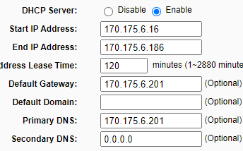
 | Servidor dhcp | http://170.175.6.3/

 | llamar | 8008880800

 |  | CUIT del Ministerio de Salud 30-99900841-7

